Sheet1
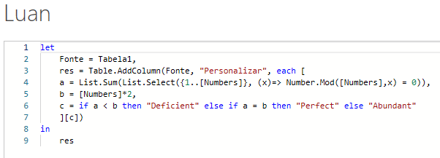
Numbers | Answer Expected
16 | Deficient | Deficient | =MAP(A2:A10;LAMBDA(a;LET(i;SEQUÊNCIA(a);s;SOMA(FILTRO(i;MOD(a/i;1)=0));SES(a*2>s;"Deficient";a*2=s;"Perfect";1;"Abundant"))))
72 | Abundant | Abundant
108 | Abundant | Abundant
496 | Perfect | Perfect
345 | Deficient | Deficient
950 | Deficient | Deficient
5780 | Abundant | Abundant
8128 | Perfect | Perfect
10456 | Deficient | Deficient

Pegue um inteiro positivo n e adicione seus divisores positivos (vamos denotá-lo por S) Classifique os números de acordo com determinados critérios: Se S < 2n = Deficient Number If S = 2n = Perfect Number If S > 2n = Número Abundante Ex. n = 12, seus divisores positivos são 1, 2, 3, 4, 6, 12 cuja soma é 28. Como S > 2n como 28 > 24, portanto, este número é Número Abundante.

